CERTIFICACIONES
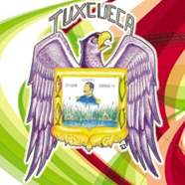

H. AYUNTAMIENTO DE TUXCUECA, JALISCO, 2018-2021
SECRETARIA GENERAL
ESTADÍSTICAS DE CERTIFICACIONES ELABORADAS
DEL 01 AL 31 DE DICIEMBRE DE 2019

 | CERTIFICACIONES
 | 1 | ACUERDOS DE AYUNTAMIENTO | 8
 | 2 | DOCUMENTOS VARIOS | 5
 | 3 | ACTAS DE AYUNTAMIENTO | 2
 | 4 | CONTRATO DE ARRENDAMIENTO | 2
 |  | TOTAL | 17

 |  | ATENTAMENTE
 | "2019, año de la Igualdad de Género en Jalisco"
 | "Tuxcueca, Jalisco. tierra del Generalismo Ramón Corona"

PROF. EUGENIO CUEVAS HERNÁNDEZ
SECRETARIO GENERAL

